Sheet1
地形 | 设计图例 | 图例 | 程序及玩法说明
平地-石头 |   | 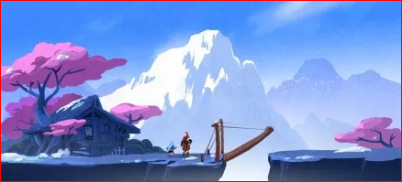 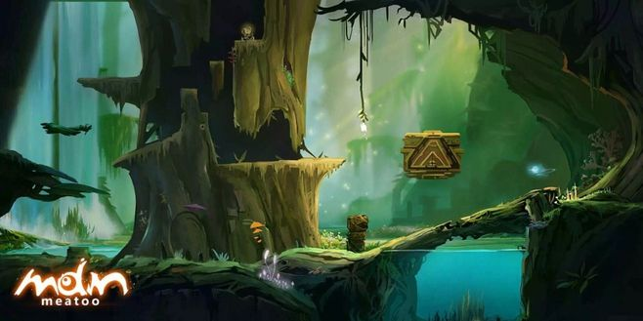 | 正常走，正常位移 可行走处以如图例所示的方法，如加上草地等来区分
平地-水流 |  |  | 正常走 水流会给一个水流方向的力 逆行速度变慢，顺着走速度变快
平地-水面 | 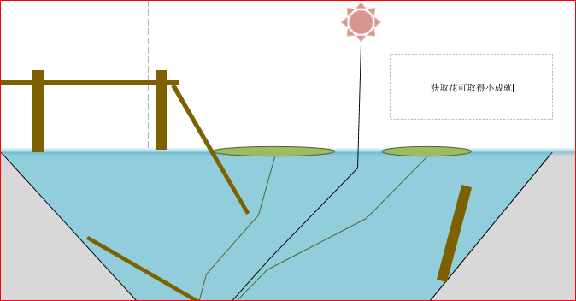 |  | player会沉下去并死亡， 一般会有通行的路径，比如桥或者莲叶
平地-有灯 | 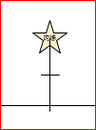 | 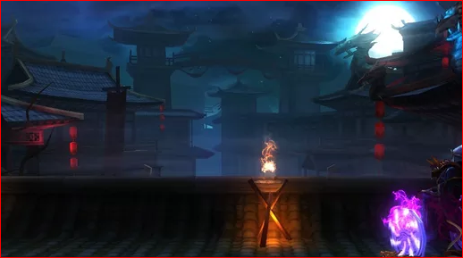 | 看位置区分前景后景 小黑经过会降低速度并损耗血量 吊灯都是后景，但一般不与player进行重叠 立灯有时前景有时后景
平地-绿叶 |  | 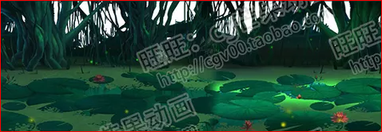 | 莲叶、植物绿芽等，在水流原画之上，和平地石头的性质相似
高低差-石头 | 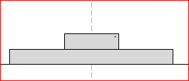 |  | 与player有直接碰撞，阻碍前行，在同一层级 正常跳跃和行走
高低差-木架 |  |  | 与player有直接碰撞，阻碍前行，在同一层级 正常跳跃和行走
高低差-植物绿芽 |  |  | 与灯类似，有前景和后景 小白发光可使其生长，新生长的绿叶有木架子属性
高低差-水上桥 | 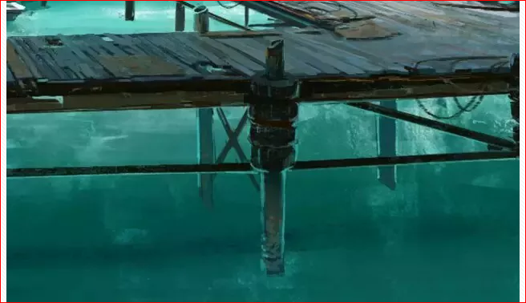 | 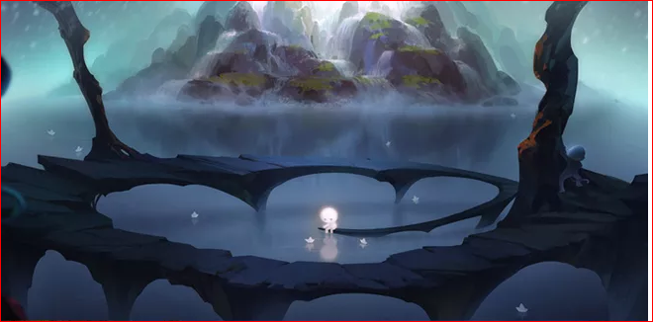 | 桥和叶子交叉叠加，性质和本体相同 空隙处高度低于player，进不去
高低差-水流瀑布 |  |  | 分两种，一种是远景，一种是背景，与player有直接碰撞，正常跳跃和行走， 背景一般都有隐藏要素 小黑冲刺可切断水流并查看到要素（这个想想就行了）
前后差-楼梯1 |  |  | 在背景处，可延伸到远景
前后差-栈道

